workflow (2)
INTEGRASI BISNIS PROSES PABRIK GULA PTPN XI DI DALAM ERP SAP AGRI
Start

Survei lahan, kontrak,dll

(Web GIS)
Penentuan petak
No

Yes
ERP SAP Agri System
SAP Integration
Modul MM
Kontrak status lahan petani
berhubungan dgn kredit atau mandiri
Catat aktivitas kendaraan milik PG
 | Keterangan :
Start
Nursery
Modul PM
SAP Integration
End
 |  | Proses di SAP standar
(Selector) Pengecekan %brix

Modul PS
Master Blok
Taksasi Maret & Desember
Surat Perintah Tebang (SPT)
Tebang Tebu
Surat Perintah Angkut Tebu
Pengangkutan Tebu
 |  | Proses di SAP Front End
No
SAP Integration
Kegiatan perawatan
Modul PS
Input ke
Front End
Yes
 |  | Proses manual di lapangan
Print Out SPAT
Input Data %Brix
Modul QM
SAP Integration
SAP Integration
 |  | Hasil pengolahan di pabrik
Progres Kerja
(HCM)
Penimbangan
(SPAT)
Modul MM - PP

SAP Integration
 |  | Hasil perhitungan sistem
Meja Tebu
(Cek QC Tebu)
Modul QM

SAP Integration
 |  | Keterangan dari proses

St. Masakan & Kristalisasi
St. Penguapan
St. Pemurnian
St. Gilingan
Modul PP-QM
Gula
St. Putaran & Pengemasan
End
SAP Integration

Tetes
St. Besali
Modul PM
Pengecekan ARI
Per unit angkut
Start
Modul
PP-MM-SD
dihasilkan nilai %Brix dan %Pol
SAP Integration
SAP Integration
Storage Tank
(sounding tts)
Modul QM
dihasilkan nilai Rendemen Individu
Input ke
front end

dihasilkan nilai Qty Tetes
Input ke
Front End
SAP Integration

Modul SD&/FICO
DO bagi hasil dengan petani

SAP Integration

ARI konsep
KONSEP PERHITUNGAN ANALISA RENDEMEN INDIVIDU

 | 1 | Konsep Jombang / Konsep Umum |  |  |  | %Brix | 13.950 | % | input manual (per SPAT) berdasarkan hsl pengukuran
 |  | -PG yang memakai konsep ini selain PG Kedawung dan PG Djatiroto
 |  | - Hasil perahan nira didapatkan dengan menggunakan mesin giling |  |  |  | %Pol | 10.580 | % | input manual (per SPAT) berdasarkan hsl pengukuran

 |  | Rendemen Individu | = | NNpp x faktor rendemen |  | Ph |  |  | input manual (per SPAT) berdasarkan hsl pengukuran
 |  | Rendemen Individu | = | [% Pol – 0,4(% Brix - % Pol)] x 0.680
 |  |  |  |  |  | Suhu (◦C) |  |  | input manual (per SPAT) berdasarkan hsl pengukuran
 |  | NNpp = Nilai Nira Perahan Pertama
 |  |  |  |  |  | NNP | 9.232 |  | hasil kalkulasi rumus

 |  |  |  |  |  | Faktor Rend | 0.680 |  | ketetapan

 |  |  |  |  |  | Rend Indv | 6.278 |  | hasil kalkulasi rumus (nilai per SPAT)

 | 2 | Konsep Kedawung |  |  |  | %Brix | 13.9500 | % | input manual (per SPAT) berdasarkan hsl pengukuran
 |  | - Konsep ini hanya dipakai di PG Kedawung
 |  | - Cara mendapatkan hasil perahan nira dengan menggunakan mesin hidrolik |  |  |  | %Pol | 10.5800 | % | input manual (per SPAT) berdasarkan hsl pengukuran

 |  | Rendemen Individu | = | NNHP x faktor rendemen |  | Ph |  |  | input manual (per SPAT) berdasarkan hsl pengukuran
 |  | dimana :
 |  | NNHP | = | [% Pol – 0,4(% Brix - % Pol)] x faktor regresi |  | Suhu (◦C) |  |  | input manual (per SPAT) berdasarkan hsl pengukuran
 |  | faktor regresi | = | 0.8541
 |  | faktor rendemen | = | 0.69 |  | Faktor Reg | 0.8541 |  | ketetapan

 |  |  |  |  |  | NNP | 7.8851 |  | hasil kalkulasi rumus

 |  |  |  |  |  | Faktor Rend | 0.6900 |  | ketetapan

 |  |  |  |  |  | Rend Indv | 5.4407 |  | hasil kalkulasi rumus (nilai per SPAT)

 | 3 | Konsep Djatiroto
 |  | - Konsep ini hanya dipakai di PG Djatiroto |  |  |  | %Brix | 13.95 | % | input manual (per SPAT) berdasarkan hsl pengukuran

 |  | Rendemen Individu | = | NNHP x faktor rendemen |  | %Pol | 10.58 | % | input manual (per SPAT) berdasarkan hsl pengukuran
 |  | dimana :
 |  |  |  |  |  | Ph |  |  | input manual (per SPAT) berdasarkan hsl pengukuran
 |  | NNHP (Rend Contoh) | = | [% Pol – 0,4(% Brix - % Pol)] x faktor perah
faktor perah = $\frac{kg nira perah}{kg tebu sampel}$
 |  |  |  |  |  | Suhu (◦C) |  |  | input manual (per SPAT) berdasarkan hsl pengukuran

 |  |  |  |  |  | kg nira perah | 1,000.00 | Kg | input manual (per SPAT)
$$faktor rendemen= \frac{kristal taksasi+\left(\frac{ tonase gula}{1.003}\right) }{jumlah kristal contoh}$$
 |  |  |  |  |  | kg tebu sampel | 1,000.00 | Kg | input manual (per SPAT)

 |  |  |  |  |  | faktor perah | 1.00 |  | hasil kalkulasi rumus
 |  | Keterangan :
 |  | - kristal taksasi adalah selisih kristal yang masih ada di dalam proses hari ini |  |  |  | NNP | 9.232 |  | hasil kalkulasi rumus
 |  | dengan hari sebelumnya (nilai kristal yang masih berada di dalam stasiun
 |  | pengolahan) |  |  |  | kristal taksasi | 1,000.00 | Kg | input manual (nilai 1 PG)
 |  | - tonase gula adalah produksi gula pada hari itu
 |  | - 1.003 merupakan faktor kristal yang berlaku di PTPN XI |  |  |  | tonase gula | 1,000.00 | Kg | input manual (nilai 1 PG)
 |  | - jumlah kristasl contoh adalah total dari hasil perkalian rendemen contoh
 |  | (NNHP) dengan kuintal tebu per alat angkut |  |  |  | jml kristal contoh | 2,000.00 | Kg | input manual (nilai 1 PG)

 |  |  |  |  |  | faktor kristal | 1.003 |  | ketetapan

 |  |  |  |  |  | faktor rendemen | 1.00 |  | hasil kalkulasi rumus

 |  |  |  |  |  | Rend Indv | 9.22 |  | hasil kalkulasi rumus (nilai per SPAT)

 |  |  |  |  | One program to all concept

 |  |  |  |  |  | %Brix | 13.95 | % | input manual (per SPAT) berdasarkan hsl pengukuran

 |  |  |  |  |  | %Pol | 10.58 | % | input manual (per SPAT) berdasarkan hsl pengukuran

 |  |  |  |  |  | Ph |  |  | input manual (per SPAT) berdasarkan hsl pengukuran

 |  |  |  |  |  | Suhu (◦C) |  |  | input manual (per SPAT) berdasarkan hsl pengukuran

 |  |  |  |  |  | kg nira perah |  | Kg | input manual (per SPAT) | utk k umum = 1, k jombang = 0.8541, k djat = input manual

 |  |  |  |  |  | kg tebu sampel |  | Kg | input manual (per SPAT) | selain djatiroto dibuat = 1

 |  |  |  |  |  | faktor perah | - |  | hasil kalkulasi rumus

 |  |  |  |  |  | NNP | - |  | hasil kalkulasi rumus

 |  |  |  |  |  | kristal taksasi |  | Kg | input manual (nilai 1 PG) | selain djatiroto dibuat = 1

 |  |  |  |  |  | tonase gula |  | Kg | input manual (nilai 1 PG) | selain djatiroto dibuat = 1

 |  |  |  |  |  | jml kristal contoh |  | Kg | input manual (nilai 1 PG) | utk k umum = 2.941, k kedawung = 2.899 k djat = input manual

 |  |  |  |  |  | faktor kristal | 1.003 |  | ketetapan | k djat = 1.003, selain k djat = 1

 |  |  |  |  |  | faktor rendemen | - |  | hasil kalkulasi rumus

 |  |  |  |  |  | Rend Indv | - |  | hasil kalkulasi rumus (nilai per SPAT)

ARI djatiroto
3 | Konsep Djatiroto
 | - Konsep ini hanya dipakai di PG Djatiroto |  |  | %Brix | 13.95 | % | input manual (per SPAT) berdasarkan hsl pengukuran

 | Rendemen Individu | = | NNHP x faktor rendemen | %Pol | 10.58 | % | input manual (per SPAT) berdasarkan hsl pengukuran
 | dimana :
 |  |  |  | Ph |  |  | input manual (per SPAT) berdasarkan hsl pengukuran
 | Rend Contoh | = | [% Pol – 0,4(% Brix - % Pol)] x faktor perah
faktor perah = $\frac{kg nira perah}{kg tebu sampel}$
 |  |  |  | Suhu (◦C) |  |  | input manual (per SPAT) berdasarkan hsl pengukuran

 |  |  |  | kg nira perah | 580.00 | Kg | input manual (per SPAT)
$$faktor SHS= \frac{kristal taksasi+\left(\frac{ tonase gula}{1.003}\right) }{jumlah kristal contoh}$$
 |  |  |  | kg tebu sampel | 1,000.00 | Kg | input manual (per SPAT)

 |  |  |  | faktor perah | 0.58 |  | hasil kalkulasi rumus
 | Keterangan :
 | - kristal taksasi adalah selisih kristal yang masih ada di dalam proses hari ini |  |  | Rendemen Contoh | 5.35 |  | hasil kalkulasi rumus
 | dengan hari sebelumnya (nilai kristal yang masih berada di dalam stasiun
 | pengolahan) |  |  | kristal taksasi | 1,000.00 | Kg | input manual (nilai 1 PG)
 | - tonase gula adalah produksi gula pada hari itu
 | - 1.003 merupakan faktor kristal yang berlaku di PTPN XI |  |  | tonase gula | 1,000.00 | Kg | input manual (nilai 1 PG)
 | - jumlah kristasl contoh adalah total dari hasil perkalian rendemen contoh
 | (NNHP) dengan kuintal tebu per alat angkut |  |  | jml kristal contoh | 2,000.00 | Kg | input manual (nilai 1 PG)

 |  |  |  | faktor SHS | 1.003 |  | ketetapan

 |  |  |  | Faktor koreksi | 1.02 |  | Input manual

 |  |  |  | Rendemen Individu | 5.46 |  | hasil kalkulasi rumus (nilai per SPAT)

rule ARI
Rendemen Awal

Sampel Nira
%Brix dan %Pol
Program ARI
(kalkulasi nilai Brix dan Pol dengan faktor rend )
Nilai Rendemen Individu
Posting to QM

1 | Hasil transaksi rendemen awal akan tercopy ke rendemen release, koreksi 1, dan koreksi 2

1
Rendemen Release
digunakan untuk DO PTR
2 | Ketika nilai rendemen release di adjust, nilai pada koreksi 1 dan koreksi 2 akan mengikuti rendemen release

Rendemen Koreksi 1
2
3 | Ketika rendemen koreksi 1 diedit (di-adjust), maka nilai pada koreksi 2 akan mengikuti nilai koreksi 1

3

Rendemen Koreksi 2

konsep bagi hasil petani
SIMULASI PERHITUNGAN BAGI HASIL DENGAN PETANI
 |  |  |  |  |  |  |  |  |  |  |  |  | Original |  |  |  |  | Adjusment
Contoh kontrak bagi hasil dengan petani tebu |  |  |  |  |  |  |  |  |  |  |  |  |  |  |  |  |  |  |  |  |  |  |  | Jika DO Petani terdiri dari beberapa SPAT, maka rendemen yang dicantumkan
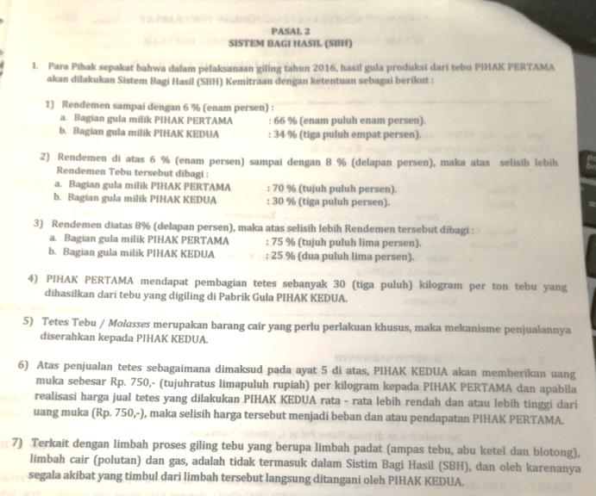
 | - Dasar perhitungan bagi hasil dengan petani berdasarkan rendemen individu dari data analisa rendemen individu (ARI) |  |  |  |  |  |  |  |  |  |  |  | Contoh Simulasi Program |  |  |  |  |  | Contoh Simulasi Program |  |  |  |  | di DO pembayaran adalah rendemen rata - rata
 | - Besaran persetanse yang diterima petani sesuai dengan kontrak yang sudah dibuat |  |  |  |  |  |  |  |  |  |  |  |  |  |  |  |  |  |  |  |  |  |  | Contoh
 | - Berdasarkan data kontrak ada 3 kategori persentase berdasar rendemen : |  |  |  |  |  |  |  |  |  |  |  |  |  |  |  |  |  |  |  |  |  |  | No SPAT | Kg Tebu | Nilai Rend Indv | Kg Gula Petani | Total Uang | Total Gula 10%
 |  | a. | Rendemen ≤ 6 , petani mendapatkan bagian 66% |  |  |  |  |  |  |  |  |  |  | No SPAT |  | xxx-xxx-xxx | didapatkan dari WB |  |  | No SPAT |  | xxx-xxx-xxx | didapatkan dari WB | 1 | 10,000 | 5.80 | 383.95 | 3,026,573 | 33.63
 |  | b. | Rendemen > 6 dan ≤ 8 , atas lebih selisishnya petani mendapat bagian 70% |  |  |  |  |  |  |  |  |  |  |  |  |  |  |  |  |  |  |  |  | 2 | 10,500 | 6.00 | 417.05 | 3,753,427 | 41.70
 |  | c. | Rendemen > 8, atas selisih lebihnya petani mendapatkan bagian 75% |  |  |  |  |  |  |  |  |  |  | Tonase Tebu | Kg | 10,000 | didapatkan dari WB |  |  | Tonase Tebu | Kg | 10,000 | didapatkan dari WB | 3 | 8,000 | 6.20 | 328.98 | 2,960,856 | 32.90
 | - Rendemen inidividu dihitung per unit angkut / per SPAT |  |  |  |  |  |  |  |  |  |  |  |  |  |  |  |  |  |  |  |  |  |  | 4 | 7,500 | 6.10 | 303.16 | 2,728,411 | 30.32
 |  |  |  |  |  |  |  |  |  |  |  |  |  | Nilai Rendemen Indv. | % | 5.08 | hasil ARI |  |  | Nilai Rendemen Indv. | % | 6.20 | hasil ARI | Total | 36,000 | 6.03 | 1,433.14 | 12,469,266 | 138.55
 | Contoh :
 | 1. | Perhitungan rendemen untuk 1 SPAT saja kategori " a " |  |  |  |  |  |  |  |  |  |  |  | Kg gula petani bagi hasil | Kg | 336.286 | hasil perhitungan (rumus) |  |  | Kg gula petani bagi hasil | Kg | 411.230 | hasil perhitungan (rumus)
 |  | - Tonase tebu masuk = 100 ton
 |  | - dari data ARI dihasilkan rendemen individu = 5.02% |  |  |  |  |  |  |  |  |  |  |  | Harga gula per Kg | Rp | 10,000 | hasil rapat tender gula |  |  | Harga gula per Kg | Rp | 10,000 | hasil rapat tender gula
 |  |  | Penjabaran perhitungan sbb :
 |  |  | - | Tentukan rendemen bagian petani yaitu = rendemen individu x 66% |  |  |  |  |  |  |  |  |  | Uang diterima petani (gula 90%) | Rp | 3,026,573 | hasil perhitungan (rumus) |  |  | Uang diterima petani (gula 90%) | Rp | 3,701,070 | hasil perhitungan (rumus)
 |  |  |  | rendemen bagian petani = 5.02% x 66% = 5.02% x 0.66
 |  |  |  | rendemen bagian petani = |  |  | 3.31 | % |  |  |  |  |  | Natura 10% | Kg | 33.63 | hasil perhitungan (rumus) |  |  | Natura 10% | Kg | 41.12 | hasil perhitungan (rumus)

 |  |  | - | tonase gula bagian petani = rendemen bag petani x quantity tebu x faktor kristal
 |  |  |  | tonase gula petani = 3.31% x 100 x 1.003
 |  |  |  | tonase gula petani = |  | 3.323 | ton

 |  |  |  | dari 3.323 ton, 90% akan diterima petani dalam bentuk uang, 10% akan diterima dalam natura |  |  |  |  |  |  |  | - Untuk "tetes" petani mendapatkan 3% dari tonase tebu yang masuk (30 Kg dari 1 ton)
 |  |  |  |  |  |  |  |  |  |  |  | - PG akan membayar Rp 750/Kg untuk tetes tsb sebagai uang muka
 |  |  |  | bagian yang diterima dalam bentuk uang sbb : |  |  |  |  |  |  |  | - Sisa pembayaran akan dilakukan setelah produk tetes dijual oleh PG
 |  |  |  | = | 3.323 ton x 90% x harga gula per kg |  |  |  |  | misal harga gula per kilo = Rp 10,000 |  | - Jika harga tetes di atas Rp 750 saat penjualan, maka sisa kekurangan pembayaran petani akan dibayarkan PG
 |  |  |  | = | - |  |  |  |  |  |  | - Jika harga tetes < Rp 750, maka petani akan mendapat potongan pada DO berikutnya sebesar selisih harga tersebut

 | 2. | Perhitungan rendemen untuk 1 SPAT saja kategori " b "
 |  | - Tonase tebu masuk = 100 ton
 |  | - dari data ARI dihasilkan rendemen individu = 7
 |  | - berdasarkan kontrak, jika rendemen > 6% maka selisis lebihnya dibagi 70%
 |  |  | Penjabaran perhitungan sbb :
 |  |  | dari nilai rendemen 7, sisal lebih dari 6 adalah 1 (rendemen 6 menjadi dasar pertama)
 |  |  |  | rendemen 1 : |  | sd 6% = 6 x 66% = 6 x 0.66 = 3.96%
 |  |  |  | rendemen 2 : |  | lebih sisa 1 = 1 x 70% = 1 x 0.70 = 0.7%
 |  |  |  | rendemen bagian petani = 3.96% + 0.7% = 4.66%

 |  |  | - | tonase gula bagian petani = 4.66% x 100 ton x faktor kristal
 |  |  |  | tonase gula bagian petani = 4.66% x 100 ton x 1.003
 |  |  |  | tonase gula bagian petani = |  |  | 4.674 | ton | = | 4,673.98 | kg
 |  |  |  | berdasarkan Kg gula yang dihasilkan tsb, 90% diterima petani dalam bentuk uang dan 10% dalam natura

 |  |  |  | bagian yang diterima dalam bentuk uang sbb :
 |  |  |  | = | 4,673.98 Kg x 90% x harga gula per Kg |  |  |  |  | misal harga gula per kilo = Rp 10,000
 |  |  |  | = | 42,065,820.00

 | 3. | Perhitungan rendemen untuk 1 SPAT saja kategori " c "
 |  | - Tonase tebu masuk = 100 ton
 |  | - dari data ARI dihasilkan rendemen individu = 9%
 |  | - berdasarkan kontrak, jika rendemen > 6% maka selisis lebihnya dibagi 75%
 |  |  | Penjabaran perhitungan sbb :
 |  |  | dari nilai rendemen 9, sisa lebihnya adalah 9 - 8
 |  |  | namun perhitungan akan dilakukan bertingkat melewati rendemen dasar 6 dan rendemen 8
 |  |  |  | rendemen 1 : |  | sd 6% = 6% x 66% = 6% x 0.66 = 3.96%
 |  |  |  | rendemen 2 : |  | sd 8% = (8% - 6%) x 70% = 2% x 70% = 2% x 0.70 = 1.4%
 |  |  |  | rendemen 3 : |  | (9% - 8%) x 75% = 1% x 0.75 = 0.75%
 |  |  |  | rendemen bagian petani = 3.96% + 1.4% + 0.75% = 6.11%

 |  |  | - | tonase gula bagian petani = 6.11% x 100 ton x faktor kristal
 |  |  |  | tonase gula bagian petani = 6.11% x 100 ton x 1.003
 |  |  |  | tonase gula bagian petani = |  |  | 6.128 | ton | = | 6,128.33 | kg
 |  |  |  | berdasarkan Kg gula yang dihasilkan tsb, 90% diterima petani dalam bentuk uang dan 10% dalam natura

 |  |  |  | bagian yang diterima dalam bentuk uang sbb :
 |  |  |  | = | 6,128.33 Kg x harga gula per Kg |  |  |  |  | misal harga gula per kilo = Rp 10,000
 |  |  |  | = | 61,283,300.00

Sounding
Sugest Screen untuk aplikasi Front End Sounding Tetes |  |  |  |  |  |  | Screen aplikasi sounding yang sudah ada di SAP Front End

 | SOUNDING STOCK

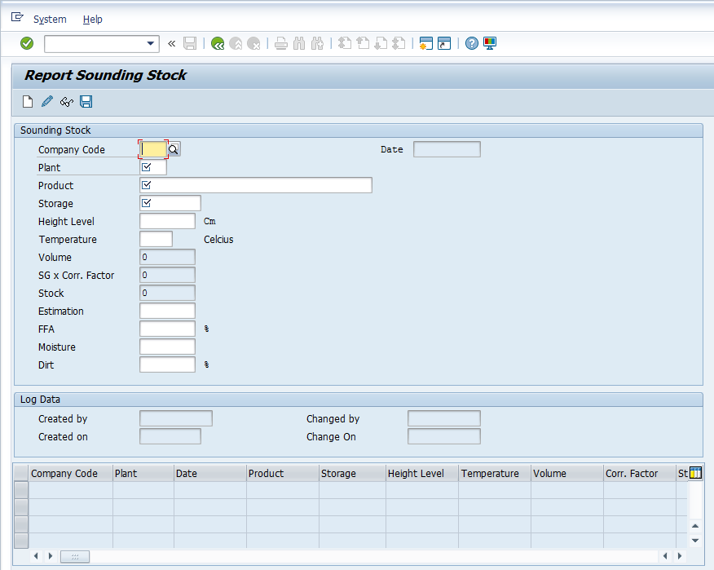
 |  | Company Code | N011

 |  | Plant Code | KP01

 |  | Product | Tetes |  | pilih jenis produk

 |  | Date | 30.11.2016 |  | pilih tanggal

 |  | Storage |  |  | pilih storage

View
Add

 |  | High Level |  | cm | input ketinggian hasil sounding

 |  | %Brix |  | % | input %Brix dari alat ukur

 |  | Suhu (◦C) |  | (◦C) | input suhu hasil pengukuran (suhu ideal 27.5◦C)

 |  | Faktor Koreksi |  |  | faktor koreksi berdasarkan suhu sampel

 |  | %Brix (adj) | - | % | %Brix hasil adjust sesuai tabel brix berdasarkan faktor suhu

 |  | Masa Jenis |  | Kg/m3 | otomatis berdasarkan nilai %Brix yang ada di tabel brix

 |  | Volume |  | Liter | hasil konversi ketinggian dari tabel master kalibrasi

 |  | Quantity (shi) | - | Ton | hasil kalkulasi rumus by sistem (volume x masa jenis)

 |  | Quantity (shk) |  | Ton | otomatis by sistem (Qty sampai dengan hari sebelumnya)

 |  | Quantity (sale) |  | Ton | otomatis dari WB (pemasaran hari ini)

 |  | Quantity (hi) | - | Ton | hasil rumus [ (Qty shi + Qts Sale) - Qty Shk ]

Proses
Save
Cancel

 | Catatan :
 | - %Brix (Adj) merupakan Brix ideal pada suhu 27,5 ◦C
 | - jika hasil pengukuran real sampel sounding memiliki suhu diatas atau dibawah 27,5 ◦C, maka nilai Brix akan di adjust
 | - jika suhu diatas 27,5 C, maka nilai brix yang didapat akan ditambah sesuai faktor koreksi di tabel brix = %Brix (adj)
 | - jika suhu dibawah 27,5 C, maka nilai brix yang didapat akan dikurangi sesuai faktor koreksi di tabel brix = %Brix (adj)

 | Tabel Hasil Inputan

 | SAP Front End Screen
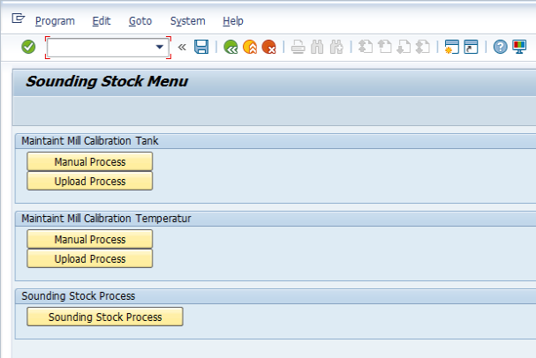

 | Mill Calibration Tank
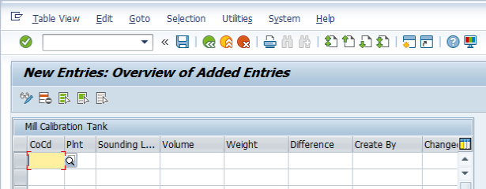

 |  |  |  |  |  | Di field Mill Calibration Tank belum ada tersedia kolom kode tanki

 | Mill Calibration Temprature
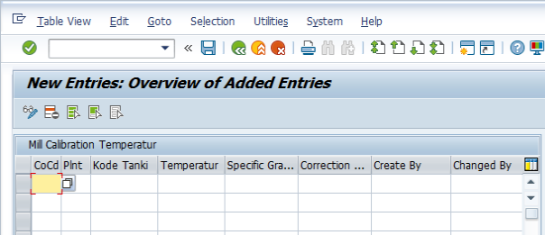

 |  |  |  |  |  | Tabel master kode Tangki belum masuk ke dalam menu mill calibration temprature

 | Proses Sounding

flowchart sounding
Sounding Zat Padat | Sounding Zat Padat
Ex : Kernel | Ex : CPO, tetes
didapatkan ketinggian zat
Suhu diukur pada beberapa bagian
didapatkan ketinggian zat
Suhu diukur pada beberapa bagian

Ukur Ketinggian Zat (sounding)
Ukur suhu sampel sounding
Ukur Ketinggian Zat (sounding)
Ukur suhu sampel sounding

Hitung volume
Ambil sampel tentukan B.Jenis
Master Kalibrasi Tanki
Master Kalibrasi Suhu

Volume Zat
(m3)
Berat Jenis
(kg/m3)
Volume Zat
(m3)
Berat Jenis
(kg/m3)

Volume x Berat Jenis
Volume x Berat Jenis

Kuantitas Zat
(Kg)
Kuantitas Zat
(Kg)

